Specsheet
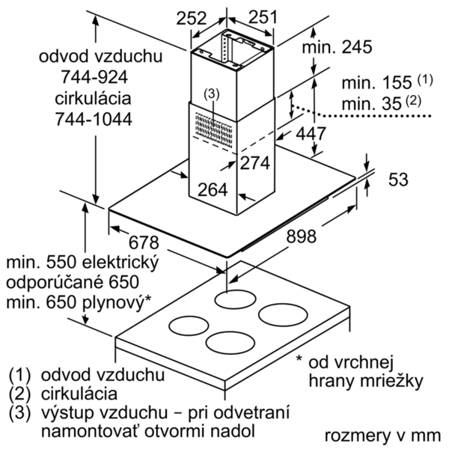
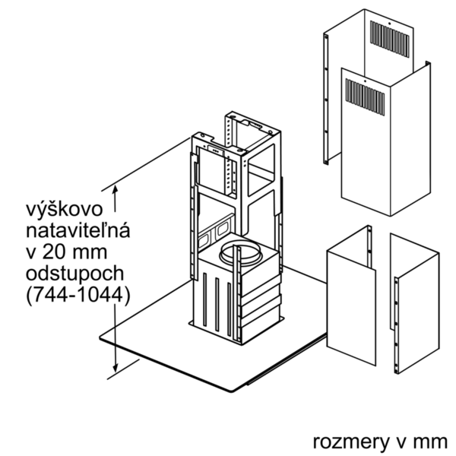
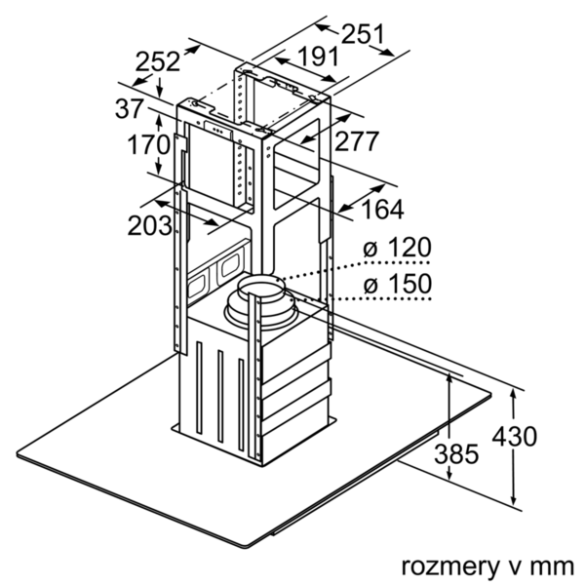
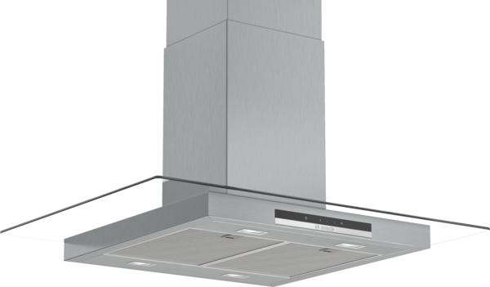
 | DIG97IM50 | zvláštní příslušenství: | Vlastnosti:
 | Ostrůvkový odsavač par, 90 cm | DHZ1230 : DHZ1240 : DHZ1245 : prodloužení komínu, 1100 mm DHZ1250 : mont. sada (vnitřní konstrukce), 500 mm DHZ1252 : konstrukce pro prodl.komínu, 1000 mm DHZ1255 : prodloužení komínu, 1600 mm DHZ5326 : aktivní uhlíkový filtr DHZ5365 : montážní sada pro cirkulaci DSZ5201 : CleanAir aktivní uhlíkový filtr DSZ6220 : CleanAir montážní sada pro cirkulaci DZZ0XX0P0 : CleanAir aktivní uhlíkový filtr | Označení produktové řady: Barva / materiál komínu odsavače: Nerez Typ konstrukce: Chimney Aprobační certifikáty: CE, VDE Délka přívodního kabelu (cm): 130 Rozmery niky (mm): Výška komínu (mm): 691-871/691-991 Výška spotřebiče bez komínu (mm): 53 Hmotnost netto (kg): 33,388 Řízení: Elektrický Regulace výkonových stupňů: Max. výkon ventilátoru - provoz odvětrávání (m3/hod.): 420 Výkon ventilátoru při intenzivním stupni - provoz s cirkulací vzduchu (m3/hod.): 380 Max. výkon ventilátoru - provoz s cirkulací vzduchu (m3/hod.): 310 Výkon ventilátoru při intenzivním stupni - provoz odvětrávání (m³/hod.): 700 Počet žárovek (ks): 4 Hlučnost dB: 60 Průměr odvětrávacího hrdla (mm): 120 / 150 Materiál tukového filtru: Washable aluminium Pachový filtr: Ne Způsob vedení vzduchu: Oba provozy Delay Shut off modes: Required accessories: Zvláštní příslušenství: DHZ1230, DHZ1240, DHZ1245, DHZ1250, DHZ1252, DHZ1255, DHZ5326, DHZ5365, DSZ5201, DSZ6220, DZZ0XX0P0 Druh žárovek: LED Celkový příkon žárovek (W): Druh tukového filtru: Pouzdrový Připomenutí vyčištění filtru:

 | Design • design: sklo/nerez Výkon a spotřeba • třída spotřeby energie: B* (na stupnici třídy energetické účinnosti od A++ do E) • průměrná spotřeba energie: 64.3 kWh/rok* • třída účinnosti odsávání: B* • třída účinnosti osvětlení: A* • třída účinnosti tukového filtru: B* • hlučnost odsávání při normálním stupni min./max.: 47/60 dB* • výkon odvětrání podle EN 61591: max. normální stupeň 420 m³/h, intenzivní stupeň 700 m³/h • výkon při cirkulaci: max. normální stupeň: 310 m³/h, intenzivní stupeň: 380 m³/h • hodnoty hlučnosti podle EN 60704-3 a EN 60704-2-13 při odvětrávání: max. normální stupeň: 60 dB(A) re 1 pW (48 dB(A) re 20 µPa akustický tlak) intenzivní stupeň: 71 dB(A) re 1 pW (59 dB(A) re 20 µPa akustický tlak) • hodnoty hlučnosti při cirkulaci: max. normální stupeň: 73 dB(A) re 1 pW (61 dB(A) re 20 µPa akustický tlak) Intenzivní stupeň: 77 dB(A) re 1 pW (65 dB(A) re 20 µPa akustický tlak) Komfort • provoz s odvětráním nebo s cirkulací vzduchu • pro provoz s cirkulací je nutná montážní sada jako zvláštní příslušenství • ovládání DirectSelect s LED-ukazatel • 3 stupně výkonu + 1 intenzivní stupeň • intenzivní stupeň s automatickým zpětným nastavením • osvětlení: 4 x 1,5W LED • intenzita světla: 523 lux • barevná teplota: 3500 K • kazetový filtr s alu rámečkem • kovový tukový filtr, vhodný pro mytí v myčce nádobí Technické informace • příkon: 256 W • odtahová trubka o Ø 150 mm (Ø 120 mm součástí) • Rozměry • rozměry spotřebiče pro odvětrávání (V x Š x H): 744-924 x 898 x 600 mm • rozměry spotřebiče pro cirkulaci (V x Š x H): 744-1044 x 898 x 600 mm • rozměry spotřebiče pro cirkulaci s CleanAir modulem (V x Š x H): 812-1044 x 898 x 600 mm • napětí: 220 - 240 V

 |  | alternativní barevná provedení: | Vlastnosti spotřeby a připojení:
 |  | DIG97IM50 : Ostrůvkový odsavač par | Příkon (W): 256 Jištění (A): 10 Napětí (V): 220-240 Frekvence (Hz): 50; 60 Typ zástrčky: Zalitá zástrčka s uzemněním Způsob montáže: Island Universal Product Code: Materiál spotrebice: nerez Aprobační certifikáty: CE, VDE Length of electrical supply cord (in): Typ zástrčky: Zalitá zástrčka s uzemněním Dimensions of the product, with chimney (if exists) (in): / x x Dimensions of the packed product (in): 35.03 x 24.01 x 40.55 Height of the chimney (in): Vertical rise height: Required distance above cooktop/ranges: Net weight (lbs): 74 Gross weight (lbs): 94 Umístění ventilátoru: Integrated motor in hood chimney Maximum output recirculating air (CFM): Diameter of air duct (in) top: Diameter of air duct (in) back: Discharge direction: Klapka pro zabránění zpětného sání: Ne Délka přívodního kabelu (cm): 130 Rozměry spotřebiče (mm): 744-1044 x 898 x 600 Rozměry zabaleného spotřebice (mm): 890 x 610 x 1030 Height of the chimney (in): Hmotnost netto (kg): 33,388 Hmotnost brutto (kg): 43,0

 |  | včetně příslušenství:

EAN:4242005086580
02-10-2018
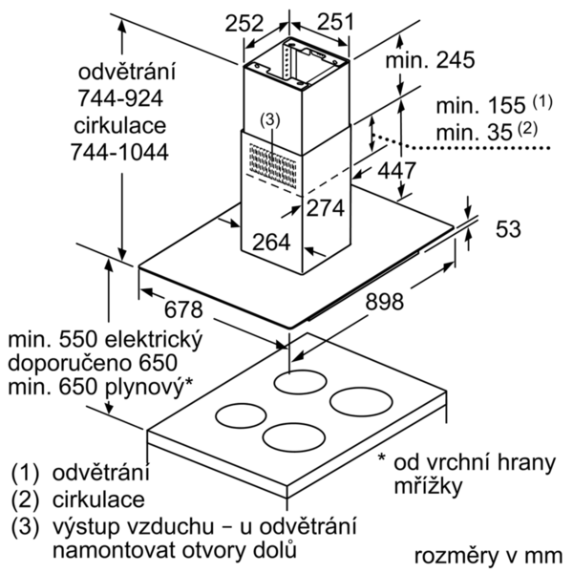



 | DIG97IM50 | zvláštní příslušenství: | Vlastnosti:
 | Ostrovčekový odsávač pár, 90 cm | DHZ1230 : DHZ1240 : DHZ1245 : predl'ženie komína, 1100 mm DHZ1250 : mont. sada (vnútorná konštrukcia), 500 m DHZ1252 : DHZ1255 : DHZ5326 : aktivny uhlíkový filter DHZ5365 : montážna sada pre cirkuláciu DSZ5201 : CleanAir aktívny uhlíkový filter DSZ6220 : CleanAir montážna sada pre cirkuláciu DZZ0XX0P0 : CleanAir aktívny uhlíkový filter | označenie produktového radu: farba komína odsávača: antikoro typ konštrukcie: Chimney aprobačné certifikáty: CE, VDE Dĺžka prívodného kábla (cm): 130 rozmery niky (mm): výška komína (mm): 691-871/691-991 výška spotrebiča bez komína (mm): 53 Hmotnosť netto (kg): 33,388 ovládanie: elektronicky regulácia výkonových stupňov: max. výkon ventilátora - prevádzka odvetrávania (m3/hod.): 420 výkon ventilátora pri intenzívnom stupni - prevádzka s cirkuláciou vzduchu (m3/hod.): 380 max. výkon ventilátora - prevádzka s cirkuláciou vzduchu (m3/hod.): 310 výkon ventilátora pri intenzívnom stupni - prevádzka odvetrávania (m³/hod.): 700 počet žiaroviek (ks): 4 Hlučnosť v dB: 60 priemer odvetrávacieho hrdla (mm): 120 / 150 materiál tukového filtra: Washable aluminium pachový filter: Nie spôsob vedenia vzduchu: obe prevádzky automatický dobeh ventilátora: potrebné príslušenstvo: zvláštne príslušenstvo: DHZ1230, DHZ1240, DHZ1245, DHZ1250, DHZ1252, DHZ1255, DHZ5326, DHZ5365, DSZ5201, DSZ6220, DZZ0XX0P0 druh žiaroviek: LED celkový príkon žiaroviek (W): druh tukového filtra: puzdrový ukazovateľ nasýtenia filtra:

 | Design • disajn: sklo / antikoro Prevádzka a výkon • trieda spotreby energie: B* (na stupnici triedy energetickej účninnosti od A++ do E) • priemerná spotreba energie: 64.3 kWh/rok* • trieda účinnosti odsávania: B* • trieda účinnosti osvetlenia: A* • trieda účinnosti tukového filtra: B* • hlučnosť odsávania pri normálnom stupni min./max.: 47/60 dB* • výkon odvetrávania podľa EN 61591: max. normálny stupeň 420 m³/h, intenzívny stupeň 700 m³/h • stupeň odvetrávania pri recirkulácii: max. normal stupeň: 310 m³/h intenzívny stupeň: 380 m³/h • hodnoty hlučnosti podľa EN 60704-3 a EN 60704-2-13 pri odvetrávaní: max. normálny stupeň: 60 dB(A) re 1 pW (48 dB(A) re 20 µPa akustický tlak) intenzívny stupeň: 71 dB(A) re 1 pW (59 dB(A) re 20 µPa akustický tlak) • hodnoty hlučnosti pri recirkulácii: max. normálny stupeň: 73 dB(A) re 1 pW (61 dB(A) re 20 µPa akustický tlak) intenzívny stupeň: 77 dB(A) re 1 pW (65 dB(A) re 20 µPa akustický tlak) Komfort • prevádzka s odvetrávaním alebo s cirkuláciou vzduchu • pre prevádzku s cirkuláciou vzduchu je nutná montážna sada ako zvláštne príslušenstvo • ovládanie DirectSelect s LED-ukazovateľ • 3 výkonové stupne a 1 intenzívny stupeň • intenzívny stupeň s automatickým spätným nastavením • osvetlenie: 4 x 1,5W LED • intenzita svetla: 523 lux • teplota farieb svetla: 3500 K • kazetový filter s alu rámčekom • kovový tukový filter, vhodný do umývačky riadu Technické informácie • príkon: 256 W • odťahová rúra s Ø 150 mm (Ø 120 mm súčasťou) • Rozmery: • rozmery pri odťahu (VxŠxH): 744-924 x 898 x 600 mm • rozmery pri recirkulácii (VxŠxH): 744-1044 x 898 x 600 mm • rozmery spotrebiče pre cirkuláciu s CleanAir modulom (V x Š x H): 812-1044 x 898 x 600 mm • napätie: 220 - 240 V

 |  | alternativní barevná provedení: | Vlastnosti spotřeby a připojení:
 |  | DIG97IM50 : Ostrovčekový odsávač pár | príkon (W): 256 istenie (A): 10 napätie (V): 220-240 frekvencia (Hz): 50; 60 typ zástrčky: Gardy zástrčka s uzemnením Spôsob montáže: Island univerzálny kód produktu: materiál spotrebiča: antikoro aprobačné certifikáty: CE, VDE Dĺžka prívodného kábla (in): typ zástrčky: Gardy zástrčka s uzemnením rozmery produktu s komínom (ak je k dispozícii) (in): / x x rozmery zabaleného spotrebiča (in): 35.03 x 24.01 x 40.55 výška komína (in): výška prevýšenia: povinná vzdialenosť nad varným panelom: hmotnosť netto (lbs): 74 hmotnosť brutto (lbs): 94 umiestnenie ventilátora: Integrated motor in hood chimney maximálny výkon recirkulácie vzduchu: priemer vzduchového potrubia (in) top: priemer vzduchového potrubia (in) back: Discharge direction: klapka na zabránenie spätného nasávania: Nie Dĺžka prívodného kábla (cm): 130 rozmery spotrebiča (mm): 744-1044 x 898 x 600 rozmery zabaleného spotrebiča (mm): 890 x 610 x 1030 výška komína (in): Hmotnosť netto (kg): 33,388 hmotnosť brutto (kg): 43,0

 |  | včetně příslušenství:

EAN:4242005086580
02-10-2018

